Portada
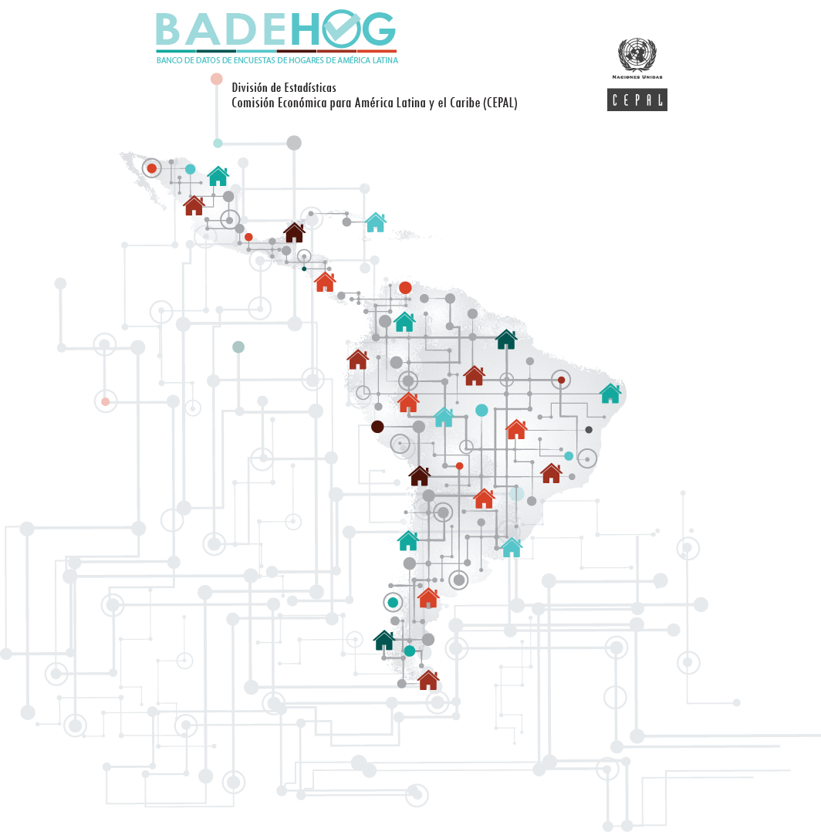

COLOMBIA 2018
Gran Encuesta Integrada de Hogares
Diccionario de variables CEPAL

Descripción
COLOMBIA 2018
Gran Encuesta Integrada de Hogares
Diccionario de variables CEPAL

Nombre Oficial: | Gran Encuesta Integrada de Hogares | Condicion de actividad | Sexo |  | Total
 |  |  | Hombre | Mujer
Organismo Ejecutor: | Departamento Administrativo Nacional de Estadística (DANE) | NA | 4,870,186 | 4,659,253 | 9,529,439
 |  | Ocupado | 13,131,472 | 9,325,682 | 22,457,154
Periodo de la encuesta: | Año 2018 | Cesante | 954,691 | 1,189,628 | 2,144,320
 |  | Busca trabajo por primera vez | 98,926 | 162,693 | 261,619
Cobertura geográfica: | Nacional | Estudiante | 2,774,404 | 2,583,090 | 5,357,494
 |  | Oficios del hogar | 379,957 | 5,420,833 | 5,800,790
Tamaño de la muestra |  | Otra actividad | 1,431,718 | 955,142 | 2,386,860
Hogares : | 231,128 | Incapacitado permanente para trabajar | 234,736 | 218,136 | 452,872
Poblacion: | 762,753 | Total | 23,876,091 | 24,514,457 | 48,390,548

Hogares expandidos: | 14,618,231 | Categoría ocupación principal | Sexo |  | Total
 |  |  | Hombre | Mujer
Población Expandida: | 48,390,548 | NA | 10,744,619 | 15,188,775 | 25,933,393
 |  | Obrero o empleado de empresa particular | 5,012,678 | 3,618,538 | 8,631,217
Número de Variables: | 490 | Obrero o empleado del gobierno | 436,705 | 407,532 | 844,236
 |  | Empleado domestico | 37,041 | 624,126 | 661,168
 |  | Trabajador por cuenta propia | 5,991,122 | 3,799,416 | 9,790,538
 |  | Patron o empleador | 677,735 | 237,723 | 915,458
 |  | Trabajador familiar sin remuneracion | 288,698 | 515,280 | 803,978
 |  | Trabajador sin remuneracion de empresas o negocios de otros hogares | 37,377 | 54,293 | 91,671
 |  | Jornalero o peon | 645,258 | 56,387 | 701,645
 |  | Otro | 4,857 | 12,387 | 17,244
 |  | Total | 23,876,091 | 24,514,457 | 48,390,548

Variables_CEPAL
COLOMBIA 2018
Gran Encuesta Integrada de Hogares
Diccionario de variables CEPAL

Variable | Descripción variable | Unidad de información | Valor | Descripción valores
id_hogar | Identificación del hogar | Hogar
id_pers | Identificación de la persona | Persona |  | Número de persona dentro del hogar
factorex | Factor de expansion | Hogar
areageo | Área geográfica | Hogar | 1 | Bogotá D. E.
 |  |  | 2 | Resto de cabeceras
 |  |  | 3 | Resto del país
areageo2 | Área geográfica | Hogar | 1 | Urbano
 |  |  | 2 | Rural
tenencia | Condición de tenencia | Hogar | 1 | Propia, totalmente pagada
 |  |  | 2 | Propia, la están pagando
 |  |  | 3 | En arriendo o subarriendo
 |  |  | 4 | En usufructo
 |  |  | 5 | Posesión sin título (ocupante de hecho) o propiedad colectiva
 |  |  | 6 | Otra
 |  |  | 9 | NS/NR
parentco | Condición de parentesco | Persona | 1 | Jefe(a) del hogar
 |  |  | 2 | Pareja, esposo(a), cónyuge, compañero(a)
 |  |  | 3 | Hijo(a), hijastro(a)
 |  |  | 4 | Nieto(a)
 |  |  | 5 | Otro pariente
 |  |  | 6 | Empleado(a) del servicio doméstico y sus parientes
 |  |  | 7 | Pensionista
 |  |  | 8 | Trabajador
 |  |  | 9 | Otro no pariente
miembro | Miembro del hogar | Persona | 0 | No es miembro del hogar
 |  |  | 1 | Es miembro del hogar
sexo | Sexo | Persona | 1 | Hombre
 |  |  | 2 | Mujer
edad | Edad | Persona
anoest | Años de estudio | Persona | -1 | NA
 |  |  | 0 | Sin educación
 |  |  | 99 | NS/NR
condact | Condición de actividad | Persona | -1 | NA
 |  |  | 1 | Ocupado
 |  |  | 2 | Cesante
 |  |  | 3 | Busca por primera vez
 |  |  | 4 | Estudiante
 |  |  | 5 | Oficios del hogar
 |  |  | 6 | Otra actividad
 |  |  | 7 | Incapacitado permanente para trabajar
condact3 | Condición de actividad | Persona | -1 | NA
 |  |  | 1 | Ocupado
 |  |  | 2 | Desocupado
 |  |  | 3 | Inactivo
 |  |  | 99 | NS/NR
categ_p | Categoría ocupacional - Ocupación principal | Persona | -1 | NA
 |  |  | 1 | Obrero o empleado de empresa particular
 |  |  | 2 | Obrero o empleado del gobierno
 |  |  | 3 | Empleado doméstico
 |  |  | 4 | Trabajador por cuenta propia
 |  |  | 5 | Patrón o empleador
 |  |  | 6 | Trabajador familiar sin remuneración
 |  |  | 7 | Trabajador sin remuneración en empresas o negocios de otros hogares
 |  |  | 8 | Jornalero o peón
 |  |  | 9 | Otro
 |  |  | 99 | NS/NR
categ5_p | Categoría ocupacional - Ocupación principal | Persona | -1 | NA
 |  |  | 1 | Empleador
 |  |  | 2 | Asalariado
 |  |  | 3 | Empleado doméstico
 |  |  | 4 | Trabajador por cuenta propia
 |  |  | 5 | No remunerado
 |  |  | 9 | NS/NR
ocup_p | Ocupación - Ocupación principal | Persona | -1 | NA
 |  |  | … | Ver clasificador
ocupr_p | Ocupación - Ocupación principal | Persona | -1 | NA
 |  |  | 1 | Profesionales y técnicos en las diferentes ramas, militares, profesores, miembros del clero y, autores, periodistas, artistas, músicos, deportistas
 |  |  | 2 | Miembros del Cuerpo legislativo, directores en general
 |  |  | 3 | Empleados de oficina
 |  |  | 4 | Comerciantes y trabajadores del comercio
 |  |  | 5 | Trabajadores de la Hotelería y personas de los servicios de servidumbre, protección y seguridad
 |  |  | 6 | Trabajadores agropecuarios, extracciones de madera y pesca
 |  |  | 7 | Trabajadores de la minería y la industria manufacturera, operadores de maquinaria industrial
 |  |  | 8 | Trabajadores del calzado y de cuero, operadores de labrar madera, carpinteros, electricistas, joyeros, vidrieros, mecánicos e instaladores de maquinaria, operadores de radio, cine y TV, plomeros
 |  |  | 9 | Trabajadores de la industria del caucho y plástico, de las artes gráficas, de la construcción, pintores, conductores en general, manipulación de mercancías, peones en general
 |  |  | 99 | NS/NR
rama_p | Rama de actividad - Ocupación principal | Persona | -1 | NA
 |  |  | … | Ver clasificador
ramar_p | Rama de actividad - Ocupación principal | Persona | -1 | NA
 |  |  | 1 | Agricultura, ganadería, caza y silvicultura
 |  |  | 2 | Pesca
 |  |  | 3 | Explotación de minas y canteras
 |  |  | 4 | Industrias manufactureras
 |  |  | 5 | Suministro de electricidad, gas y agua
 |  |  | 6 | Construcción
 |  |  | 7 | Comercio al por mayor y al por menor; reparación de vehículos automotores, motocicletas, efectos personales y enseres domésticos
 |  |  | 8 | Hoteles y restaurantes
 |  |  | 9 | Transporte, almacenamiento y comunicaciones
 |  |  | 10 | Intermediación financiera
 |  |  | 11 | Actividades inmobiliarias, empresariales y de alquiler
 |  |  | 12 | Administración pública y defensa; planes de seguridad social de afiliación obligatoria
 |  |  | 13 | Enseñanza
 |  |  | 14 | Servicios sociales y de salud
 |  |  | 15 | Otras actividades de servicios comunitarios, sociales y personales
 |  |  | 16 | Actividades de hogares privados como empleadores y actividades no diferenciadas de hogares privados como productores
 |  |  | 17 | Organizaciones y órganos extraterritoriales
 |  |  | 99 | NS/NR
categ_s | Categoría ocupacional - Ocupación secundaria | Persona |  | Ver variable CATEG_P
categ5_s | Categoría ocupacional - Ocupación secundaria | Persona |  | Ver variable CATEG5_P
pers | Número de personas en el hogar | Hogar
persindo | Número de miembros del hogar | Hogar
ncony | Número de cónyuges | Hogar
nhijos | Número de hijos | Hogar
notrop | Número de otros parientes | Hogar
notronp | Número de otros no parientes | Hogar
nnomiem | Número de no miembros del hogar | Hogar
sexoj | Sexo del jefe del hogar | Hogar |  | Ver variable sexo
edadj | Edad del jefe del hogar | Hogar |  | Ver variable edad
anoestj | Años de estudio del jefe del hogar | Hogar |  | Ver variable anoest
condactj | Condición de actividad del jefe del hogar | Hogar |  | Ver variable con
categ_pj | Categoría ocupacional del jefe del hogar | Hogar |  | Ver variable categ_p
ocupr_pj | Ocupación del jefe del hogar | Hogar |  | Ver variable ocupr_p
ramar_pj | Rama de actividad del jefe del hogar | Hogar |  | Ver variable ramar_p
Ingresos (Pesos mensuales)
syspm | Sueldos y salarios monetarios - Ocupación principal | Persona |  | syspm= impa + impaes en casos con categ5_p en (2,3)
syspe | Sueldos y salarios en especie - Ocupación principal | Persona |  | syspm= ie + ies en casos con categ5_p en (2,3)
sysp | Sueldos y salarios - Ocupación principal | Persona |  | sysp= syspm + syspe
syso | Sueldos y salarios - Otras ocupaciones | Persona |  | syso= isa + isaes en casos con categ5_p en (2,3)
sys | Sueldos y salarios | Persona |  | sys= sysp + syso
ganp | Ganancias del empleo independiente - Ocupación principal | Persona |  | ganp= impa + impaes en casos con categ5_p en (1,4)
gano | Ganancias del empleo independiente - Otras ocupaciones | Persona |  | gano= isa + isaes en casos con categ5_p en (1,4)
gan | Ganancias del empleo independiente | Persona |  | gan= ganp + gano
yoemp | Otros ingresos del empleo | Persona |  | yoemp= imdi + imdies
yemp | Ingresos del empleo | Persona |  | yemp= sys + gan + yoemp
yjub | Ingresos por jubilaciones y pensiones | Persona |  | yjub= iof2 + iof2es
yotr | Ingresos por otras transferencias, sin jubilaciones ni pensiones | Persona |  | yotr= iof3h + iof3hes + iof3i + iof3ies
ycap | Ingresos monetarios por la propiedad de activos | Persona |  | ycap= iof1 + iof1es + iof6 + iof6es
yto | Ingreso total | Persona |  | yto= yemp + yjub + yotr + ycap
syspmh | Sueldos y salarios monetarios - Ocupación principal | Hogar
syspeh | Sueldos y salarios en especie - Ocupación principal | Hogar
sysph | Sueldos y salarios - Ocupación principal | Hogar
sysoh | Sueldos y salarios - Otras ocupaciones | Hogar
sysh | Sueldos y salarios | Hogar
ganph | Ganancias del empleo independiente - Ocupación principal | Hogar
ganoh | Ganancias del empleo independiente - Otras ocupaciones | Hogar
ganh | Ganancias del empleo independiente | Hogar
yoemph | Otros ingresos del empleo | Hogar
yemph | Ingresos del empleo | Hogar
yjubh | Ingresos por jubilaciones y pensiones | Hogar
yotrh | Ingresos por otras transferencias, sin jubilaciones ni pensiones | Hogar
ycaph | Ingresos monetarios por la propiedad de activos | Hogar
ytoh | Ingreso total | Hogar
yaimh | Alquiler imputado | Hogar |  | yaimh= ingtotugarr - ingtotug
Ingresos corregidos por CEPAL (Pesos mensuales)
tenencia2 | Condición de tenencia para asignar alquiler imputado | Hogar | 1 | Vivienda propia o cedida
 |  |  | 2 | Vivienda alquilada o tenencia irregular
yaimcoh | Alquiler imputado | Hogar
ytocoh_ai | Ingreso total con alquiler imputado | Hogar |  | ytocoh_ai= ytoh + yaimcoh
Variables de pobreza
ingcorte | Ingreso per cápita | Hogar |  | ingcorte= ytocoh_ai / persindo
li | Línea de pobreza extrema (indigencia) | Hogar
lp | Línea de pobreza | Hogar
pobreza | Condición de pobreza | Hogar | 1 | Pobreza extrema
 |  |  | 2 | Pobreza no extrema
 |  |  | 3 | Fuera de la pobreza

